Лист1
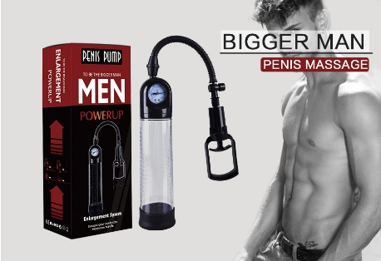
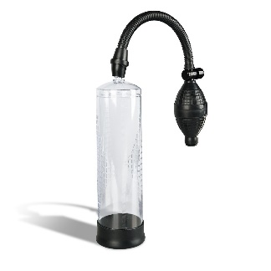
Вид | Артикул | Фото | Наименование товара | Название | Материал | Цвет | Цена продажи
Помпа для увеличения члена | B-K2 |  | Помпа для увеличения члена, подходит для тренировки эрекции и нормализации кровообращения. | Помпа для увеличения члена с манометром | Силикон, ABS | Черный | 11,000
Помпа для увеличения члена | B-K3 |  | Помпа для увеличения члена, подходит для тренировки эрекции и нормализации кровообращения. | Помпа для увеличения члена | Силикон, ABS | Черный | 7,000
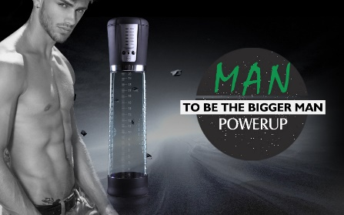
Помпа для увеличения члена | B-K6 |  | Помпа для увеличения члена автоматическая, подходит для тренировки эрекции и нормализации кровообращения. | Помпа для увеличения члена автоматическая | Силикон, ABS | Черный | 20,000
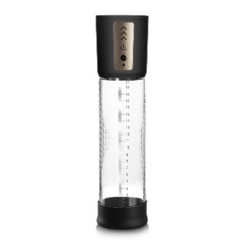
Помпа для увеличения члена | B-K7 |  | Помпа для увеличения члена автоматическая, подходит для тренировки эрекции и нормализации кровообращения. | Помпа для увеличения члена автоматическая | Силикон, ABS | Черный | 15,000
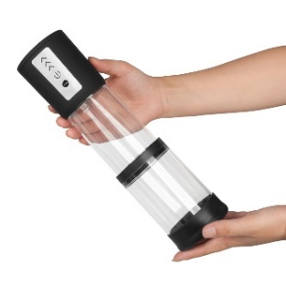
Помпа для увеличения члена | B-K7 |  | Помпа для увеличения члена автоматическая с телескопической колбой, подходит для тренировки эрекции и нормализации кровообращения. | Помпа для увеличения члена автоматическая с телескопической колбой | Силикон, ABS | Розовый, голубой, фиолетовый | 22,000
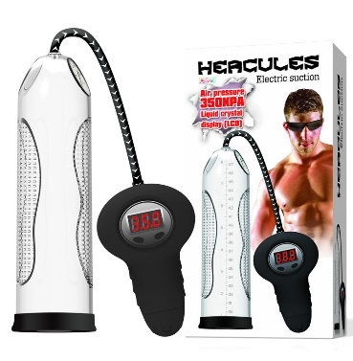
Помпа для увеличения члена | XZD-10004 |  | Самая сильная вакумная помпа для увеличения члена, полностью автоматическая, цифровым манометром | Вакумная помпа "Геркулес" | Силикон, ABS | Черный | 20,000
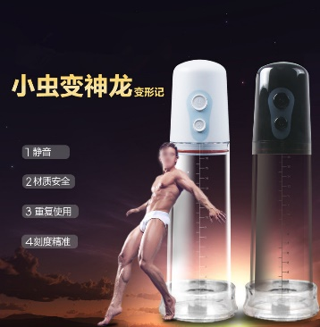
Помпа для увеличения члена | XZD-10006 |  | Помпа для увеличения члена автоматическая, подходит для тренировки эрекции и нормализации кровообращения. | Помпа для увеличения члена автоматическая с телескопической колбой | Силикон, ABS | черная | 23,000
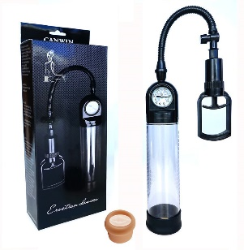
Помпа для увеличения члена | XZD-10001 |  | Помпа для увеличения члена, подходит для тренировки эрекции и нормализации кровообращения. | Помпа для увеличения члена с манометром | Силикон, ABS | Черный | 12000
Помпа для увеличения члена | XZD-10003 | 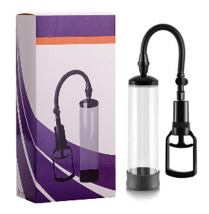 | Помпа для увеличения члена, подходит для тренировки эрекции и нормализации кровообращения. | Помпа для увеличения члена | Силикон, ABS | Черный | 7,000

